DIグラフ・DIの見方
３ 佐賀県のDIグラフ

 | 〈カレントDIグラフ〉
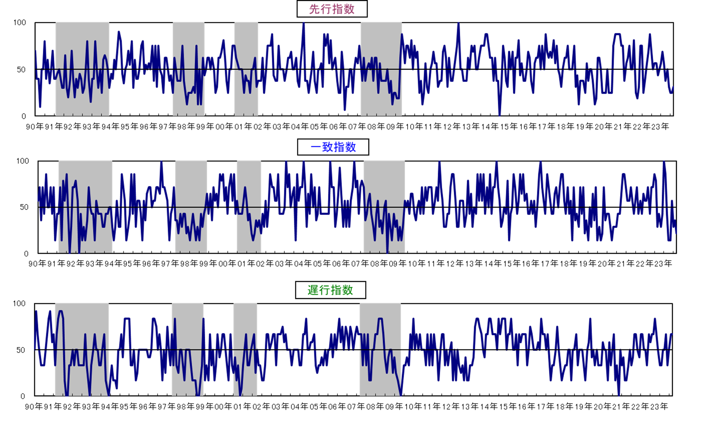

 | ※シャドー部分は景気後退期を示す。

 | （注）令和4年10月分まで先行系列の指標に用いていた「不渡手形金額」及び「手形交換金額」は、令和4年11月の電子交換所への移行に伴いデータの
 | 公表がなくなったため、令和4年11月分からこれらを除外した指標により先行指数を算出しています。
 | なお、遡及して全期間を再計算しているので、これ以前の公表分とはグラフの数値が異なります。

★ DIは、景気の動きを各種の指標によって総合的にとらえようとするもので、各系列で採用指標の
うち３か月前と比較して増加している系列（＋）が何％を占めているかを表したものです。
各系列において、指数の計算方法は次式によります。
指数＝（｢＋｣の指標数＋0.5×保ち合い｢0｣の指標数）÷当該採用指標数×100
★ DIには３つの指標があり、それぞれ下記のような特徴があります。
「先行指数」 ・・・ 景気に対し先行して動き、景気の先行きを予測する。
「一致指数」 ・・・ 景気に対しほぼ一致して動き、景気の現状を示す。
「遅行指数」 ・・・ 景気に対し遅れて動き、景気の動きを確認する。
★ 一致指数が基調的に50％を上回って推移している時期は景気拡張期、
50％を下回って推移している時期は景気後退期と判断します。
なお、値そのものの大きさは景気変動の大きさないし振幅を示すものでは
ありません。
★ DIは不規則な動きをすることが多いので、基調的な動きは累積DIのグラフでみると分かりやすく
なります。
景気動向指数（DI：Diffusion Index）の見方

累積DIグラフ・景気基準日付
 | 〈累積DIグラフ〉

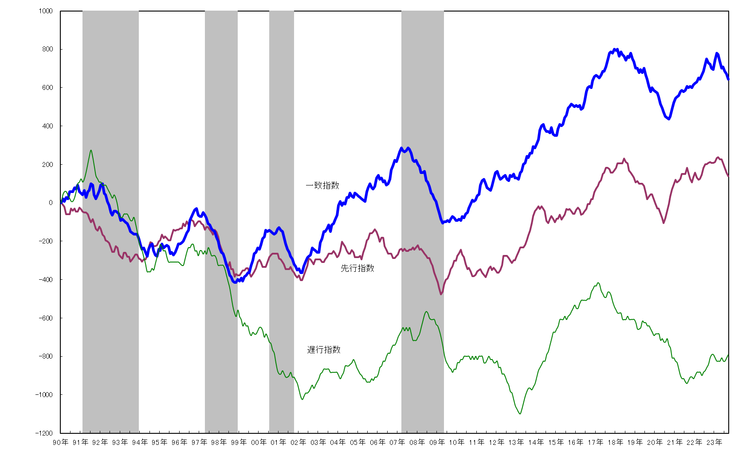

 | ※ シャドー部分は景気後退期を示す。
 | 今月の累積ＤＩ＝先月の累積ＤＩ＋（今月のＤＩ－５０）

（注）令和4年10月分まで先行系列の指標に用いていた「不渡手形金額」及び「手形交換金額」は、令和4年11月の電子交換所への移行に伴いデータの
公表がなくなったため、令和4年11月分からこれらを除外した指標により先行指数を算出しています。
なお、遡及して全期間を再計算しているので、これ以前の公表分とはグラフの数値が異なります。

４ 佐賀県の景気基準日付

 | 谷 | 山 | 谷 | 期 間
 |  |  |  | 拡張 | 後退 | 全循環
 | - | S48年12月 | S50年5月 | - | 17ヵ月 | -
 | S50年5月 | S52年1月 | S53年1月 | 20ヵ月 | 12ヵ月 | 32ヵ月
 | S53年1月 | S55年2月 | S57年12月 | 25ヵ月 | 34ヵ月 | 59ヵ月
 | S57年12月 | S60年5月 | S61年11月 | 29ヵ月 | 18ヵ月 | 47ヵ月
 | S61年11月 | H3年1月 | H5年12月 | 50ヵ月 | 35ヵ月 | 85ヵ月
 | H5年12月 | H9年3月 | H10年12月 | 39ヵ月 | 21ヵ月 | 60ヵ月
 | H10年12月 | H12年6月 | H13年10月 | 18ヵ月 | 16ヵ月 | 34ヵ月
 | H13年10月 | H19年2月 | H21年5月 | 64ヵ月 | 27ヵ月 | 91ヵ月
 | H21年5月

【参考】ＣＩ_一致系列
【参考】佐賀県のＣＩ_一致指数の動向

 | ①一致指数の推移

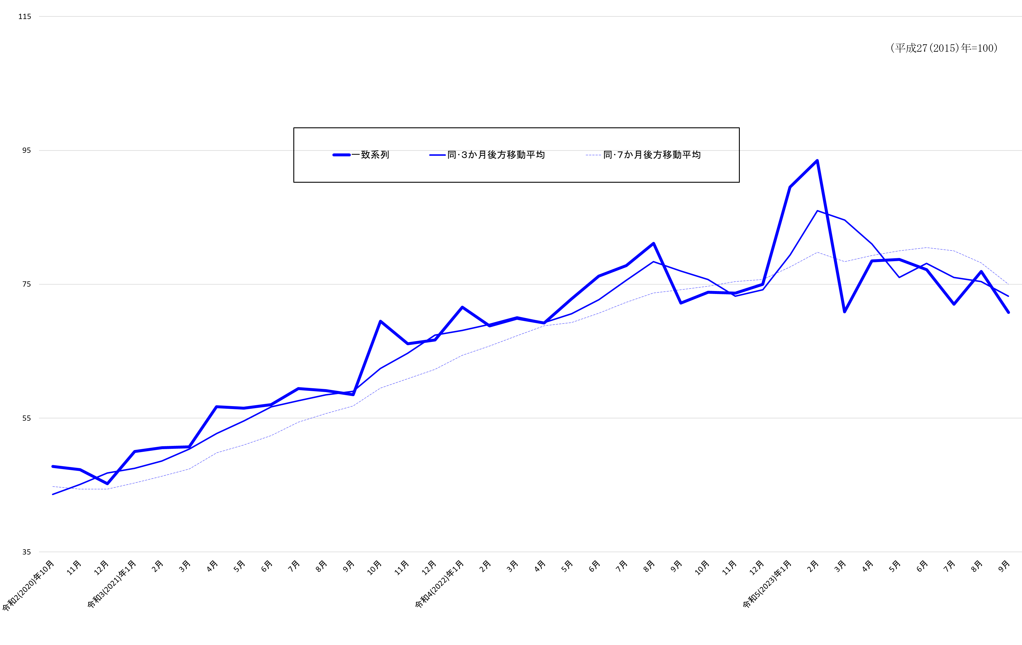

 | ②一致指数採用系列の寄与度

 |  |  |  | 令和4(2022)年 |  |  | 令和5(2023)年
 |  |  |  | 10月 | 11月 | 12月 | 1月 | 2月 | 3月 | 4月 | 5月 | 6月 | 7月 | 8月 | 9月
 | ＣＩ一致指数 |  |  | 73.8 | 73.7 | 75.0 | 89.5 | 93.5 | 70.9 | 78.5 | 78.7 | 77.2 | 72.0 | 76.9 | 70.8
 |  |  | 前月差(ポイント) | 1.6 | -0.1 | 1.3 | 14.5 | 4.0 | -22.6 | 7.6 | 0.2 | -1.5 | -5.2 | 4.9 | -6.1
 | 01 | 有効求人倍率 | 前月差 | -0.01 | 0.06 | 0.05 | -0.06 | -0.01 | -0.04 | -0.01 | 0.00 | -0.02 | 0.01 | 0.01 | -0.02
 |  |  | 寄与度 | -1.00 | 2.69 | 3.53 | -2.22 | -1.28 | -3.83 | -0.96 | -0.09 | -1.81 | 0.81 | 0.77 | -1.70
 | 02 | 就職率 | 前月差 | 0.4 | -0.3 | 0.0 | 1.4 | -0.4 | -0.5 | 0.2 | -0.1 | -0.2 | -0.6 | 0.4 | 0.4
 |  |  | 寄与度 | 1.74 | -1.12 | 0.20 | 5.75 | -1.95 | -2.16 | 0.97 | -0.29 | -0.74 | -2.35 | 1.83 | 1.80
 | 03 | 鉱工業生産指数(総合) | 前月比伸び率(％) | 2.2 | -1.5 | -4.7 | 7.2 | 3.0 | -7.9 | 2.1 | 4.4 | 2.3 | -6.2 | 0.8 | -4.2
 |  |  | 寄与度 | 1.20 | -0.64 | -1.78 | 4.03 | 1.96 | -4.49 | 1.21 | 2.09 | 1.31 | -2.49 | 0.50 | -2.03
 | 04 | 鉱工業出荷指数(総合) | 前月比伸び率(％) | 0.7 | -1.7 | -1.4 | 3.2 | 2.9 | -4.0 | 3.2 | 4.2 | -3.4 | -4.7 | -1.7 | 0.1
 |  |  | 寄与度 | 0.42 | -0.78 | -0.59 | 1.91 | 1.90 | -2.26 | 1.74 | 2.08 | -1.86 | -2.46 | -0.79 | 0.14
 | 05 | 大型店売上高(対前年同月比) | 前月差 | -1.3 | -3.2 | 3.4 | 3.1 | -1.0 | -5.0 | 2.5 | -4.0 | 0.3 | 2.3 | 1.4 | -5.6
 |  |  | 寄与度 | -0.52 | -1.18 | 1.19 | 1.18 | -0.52 | -2.05 | 0.85 | -1.59 | 0.06 | 0.79 | 0.45 | -2.06
 | 06 | 着工建築物床面積(産業用) | 前月比伸び率(％) | -57.8 | 13.3 | 9.3 | 114.8 | 193.7 | -90.7 | 80.2 | -43.2 | 109.0 | 30.7 | 62.0 | -53.1
 |  |  | 寄与度 | -2.11 | 0.26 | 0.21 | 2.28 | 3.57 | -4.88 | 1.59 | -1.42 | 2.08 | 0.89 | 1.49 | -1.79
 | 07 | 輸入総額(唐津+伊万里) | 前月比伸び率(％) | 46.9 | 14.9 | -26.3 | 32.9 | 5.3 | -43.6 | 58.7 | -11.0 | -11.4 | -7.8 | 15.4 | -11.0
 |  |  | 寄与度 | 1.77 | 0.70 | -1.42 | 1.52 | 0.35 | -2.89 | 2.17 | -0.55 | -0.58 | -0.36 | 0.68 | -0.53

 | ３か月後方移動平均 |  |  | 75.7 | 73.2 | 74.2 | 79.4 | 86.0 | 84.6 | 81.0 | 76.0 | 78.1 | 76.0 | 75.4 | 73.2
 |  |  | 前月差(ポイント) | -1.33 | -2.47 | 0.94 | 5.23 | 6.60 | -1.37 | -3.66 | -4.94 | 2.10 | -2.16 | -0.60 | -2.14
 | ７か月後方移動平均 |  |  | 74.7 | 75.4 | 75.7 | 77.6 | 79.8 | 78.4 | 79.3 | 80.0 | 80.5 | 80.0 | 78.2 | 75.0
 |  |  | 前月差(ポイント) | 0.56 | 0.64 | 0.32 | 1.90 | 2.24 | -1.46 | 0.90 | 0.70 | 0.50 | -0.43 | -1.80 | -3.24

